상품제안서
시니바이트 이중미세모 버터칫솔 10개입 | 상품코드: S45090

 |  |  |  |  |  |  | 02-713-8555 | www.synergygift.co.kr
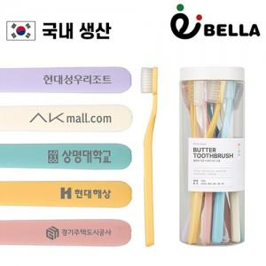

【상세/제작정보】

【인쇄/포장옵션】 | 레이저, DTF필름컬러 / 포장불가능

【공급단가】 | 수량 | 30~ | 100~ | 300~ | 1,000~ | 3,000~
*VAT별도 | 기본형 | 9,750원 | 9,200원 | 8,850원 | 8,450원 | 8,300원
 | 칫솔 레이저인쇄형 | 12,050원 | 11,500원 | 11,150원 | 10,750원 | 10,600원

【상품 URL】 | https://www.synergygift.co.kr:443/src/goods_detail.php?gdno=45090

